Q1-3 điểm
Thiết kế bộ ca kiểm thử tối thiểu sử dụng bảng mẫu dưới đây để tạo ra bộ ca kiểm thử đơn vị bao phủ 100%mã nguồn và bao phủ 100% quyết định của đoạn mã Java thẩm định tài khoản người dùng.

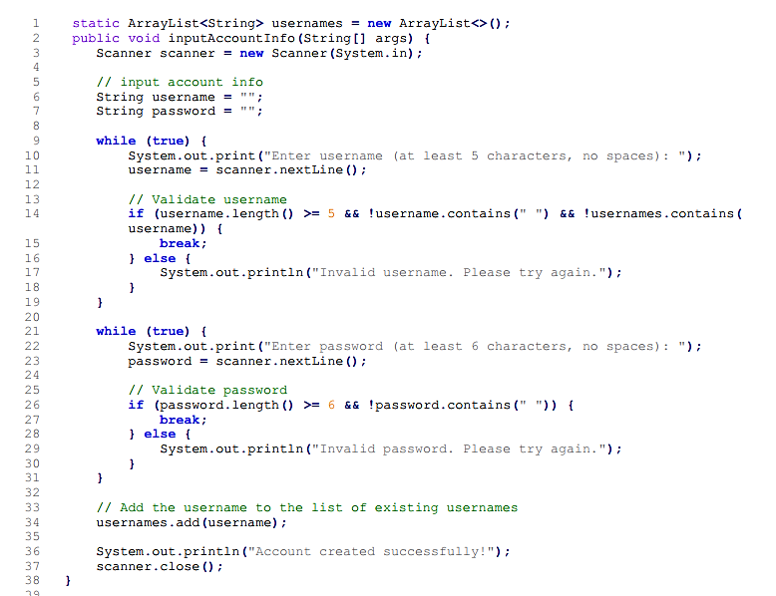
Function Code |  | Function 1 |  | Function Name |  |  |  |  |  | grade |  |  |  |  |  |  |  |  | Đoạn mã nguồn thẩm định thông tin tài khoản người dùng
Created By |  | Do Minh Quang |  | Executed By
Lines of code |  | 16 |  | Lack of test cases
Test requirement |  | <Brief description about requirements which are tested in this function>
Passed |  | Failed |  | Untested |  |  |  |  |  | N/A/B |  |  | Total Test Cases

 |  |  |  | UTCID01 | UTCID02 | UTCID03 | UTCID04 | UTCID05 | UTCID06 | UTCID07 | UTCID08 | UTCID09 | UTCID10 | UTCID11 | UTCID12 | UTCID13 | UTCID14 | UTCID15
Condition | Precondition
 |  |  | N/A

 | Input condition
 | score
 |  |  | -2 | O
 |  |  | 9.5 |  | O
 |  |  | 0 |  |  | O

Confirm | Return
 | res
 |  |  | 'I' | O
 |  |  | 'A' |  | O
 |  |  | 'F' |  |  | O

 | Exception

 | Log message

Result | Type(N : Normal, A : Abnormal, B : Boundary) |  |  | N | A | B
 | Passed/Failed
 | Executed Date
 | Defect ID

* Notes: | Blue text is sample, needed to be deleted in the answer
 | Don't edit the grey cell

Q2-5 điểm
Chức năng đăng ký thành viên của một website có ràng buộc như sau: 1. Họ Tên: gồm các kỹ tự chữ, không chứa ký tự số và các ký tự đặc biệt 2. Tên đăng nhập: là số điện thoại có 10 chữ số, bắt đầu từ số 0, không chứa dấu cách 3. Mật khẩu: từ 8 tới 15 ký tự 4. Xác nhận mật khẩu: phải trùng với Mật khẩu 5. Giới tính: tuỳ chọn 1 trong 2 giới tính nam/nữ 6. Email: địa chỉ email hợp lệ 7. Địa chỉ: tối đa 100 ký tự 8. Các trường có dấu * bắt buộc phải nhập 9. Phải tích chọn "Tôi chấp nhận điều khoản" mới có thể đăng ký thành công 10. Nhấn Huỷ, dữ liệu trong form sẽ bị xoá 11. Nếu dữ liệu đầu vào sai thì một dòng thông báo đầu vào không hợp lệ xuất hiện ngay bên dưới trường thông tin bị sai. YÊU CẦU: 1. Sử dụng kỹ thuật phân vùng tương đương và phân tích giá trị biên để xác định các điều kiện kiểm thử trong bảng "Test analysis" 2. Thiết kế ít nhất 10 ca kiểm thử mức chi tiết để bao phủ bộ tag được tạo ra trong bảng Test analysis |  |  |  |  |  | 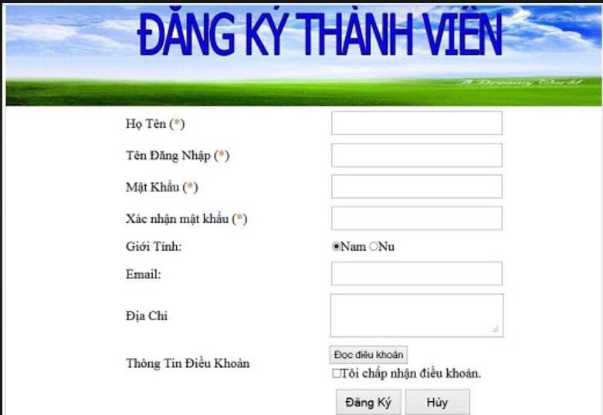
Test analysis |  |  |  |  |  |  |  |  |  | Test case design
# | Condition | Valid Partitions | Tag | Invalid Partitions | Tag | Valid Boundaries | Tag | Invalid Boundaries | Tag | Test-case No | Description | Expected output | TAG
1 | Họ tên | Ký tự chữ | VP1 | Ký tự số | IP1 |  |  |  |  | 1 | Họ Tên: ABC1 | Thông báo họ tên không hợp lệ
 |  |  |  | Ký tự đặc biệt | IP2 |  |  |  |  | 2 | Họ Tên: ABC A | Họ tên không hợp lệ
 |  |  |  | Null | IP3
 |  |  |  |  |  |  |  |  |  | 3 | Tên đăng nhập:1313131231 | Tên đăng nhập không hợp lệ
2 | Tên đăng nhập | Số điện thoại có 10 chữ số | VP2 | < 10 chữ số | IP4 | 10 chữ số | VB1 | 9 chữ số | IB1 | 4 | Tên đăng nhập:0929012a22 | Tên đăng nhập không hợp lệ
 |  |  |  | > 10 chữ số | IP5 |  |  | 11 chữ số | IB2 | 5 | Tên đăng nhập : 092232323 | Tên đăng nhập không hợp lệ
 |  | Bắt đầu từ số 0 | VP3 | Số bắt đầu khác 0 | IP6 |  |  |  |  | 6 | Tên đăng nhập : 0922323232 | Hợp lệ
 |  | Không chứa dấu cách | VP4 | null | IP7 |  |  |  |  | 7 | Mật khẩu : 233232a2ad | Mật khẩu hợp lệ
 |  |  |  | Chứa dấu cách | IP8 |  |  |  |  | 8 | Mật khẩu : 233232a2adsdasdsad | Mật khẩu khôgn hợp lệ
3 | Mật khẩu | 8-15 ký tự | VP5 | <8 ký tự | IP9 | 8 ký tự | VB2 | 7 ký tự | IB3 | 9 | Mật khẩu :243asd | Mật khẩu không hợp lệ
 |  |  | VP6 | >15 ký tự | IP10 | 15 ký tự | VB3 | 16 ký tự | IB4 | 10 | Xác nhận mật khẩu giống mật khẩu | Hợp lệ
 |  |  |  | null | IP11 |  |  |  |  | 11 | Xác nhận mật khẩu khác mật khẩu | Thông báo mật khẩu không trùng
4 | Xác nhận mật khẩu | trùng với mật khẩu | VP7 | Không trùng với mật khẩu | IP12 |  |  |  |  | 12 | Email:asda@asdas.sad | Email không hợp lệ
 |  |  |  |  |  |  |  |  |  | 13 | Email:avc@gmail.com | Email hợp lệ
 |  |  |  |  |  |  |  |  |  | 14 | Địa chỉ nhập quá 100 kí tự | Thông báo địa chỉ không hợp lệ
 |  |  |  | null | IP13 |  |  |  |  | 15 | Tất cả mọi thứ hợp lệ nhưng không ấn vào điều khoản | Thông báo phỉa ấn vào điều khoản
5 | Giới tính | Nam, Nữ | VP8 |  |  |  |  |  |  | 16 | Bỏ trống 1 trong những ô có dầu * | Thông báo bắt buộc phỉa điền
6 | Email | Địa chỉ email hợp lệ | VP9 | Địa chỉ email không hợp lệ | IP14
7 | Địa chỉ | Độ dài <= 100 ký tự | VP10 | Độ dài > 100 ký tự | IP15
8 | Tôi chấp nhận điều khoản | Đã tick | VP11 | Không tick | IP16

 | * Notes: | Blue text is sample, needed to be deleted in the answer

